Arkusz1
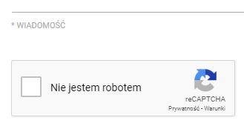
ID | D02
Project | TestArenaBeta
Title | [KOKPIT - Kontakt] - nieprawidłowa wersja językowa w polu CAPTCHA
Configuration | Windows 10, Chrome Wersja 81.0.4044.129
Version | TestArenaBeta Wersja 3.1.1166
Severity | Low
Priority | Normal
Reporter | Jakub Makiewicz
Description/Steps | 1. Otwórz aplikację http://beta.demo.testarena.pl/ 2. Zjedź na sam dół i kliknij w pole "Kontakt" 3. Zmień język na angielski 4. Zmień język na polski 5. W polu weryfikacji Captcha język strony się nie zmienia
Expected result | Po zmianie wersji językowej strony każdy element powinien się dostosować
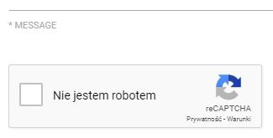
Real result | Pole Captcha przy zmianie wersji językowej strony pozostaje bez zmian (w języku polskim)
Attachments

